填写说明
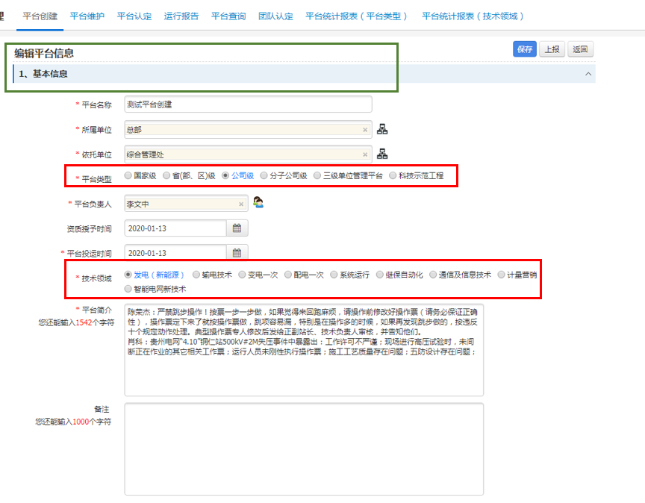
序号 | 工作簿 | 位置 | 负责方 | 初始填写方 | 补充完善方 | 审核确认方 | 填写格式要求
1 | 主页 | 填报依据文件 | 业务部门 | 南网数研院 | 各分子公司 | 各业务部门 | 是“DQ02数据质量标准清单”中的质量标准定义的依据性文件，包括国家标准、行业标准、公司标准或相关规范文件名称，采用格式“《XXXXXXX》（文件编号）”填写，并将相关文件作为附件，与本文档置于同一文件夹，并设置链接。
2 | DQ01业务对象清单 | 业务域 | 南网数研院 | 南网数研院按照系统(包括网省两级系统)分类填写 | / | / | 按业务域名称填写，通过下拉菜单选择。
3 |  | 系统名称 |  |  |  |  | 业务对象所在应用系统的名称，如无系统支撑可不填
4 |  | 一级功能名称 |  |  |  |  | 业务对象所在应用系统的最高级功能模块的名称，如无系统支撑可不填
5 |  | 二级功能名称 |  |  |  |  | 业务对象所在应用系统一级功能模块中的子功能模块名称，如无系统支撑可不填
6 |  | 三级功能名称 |  |  |  |  | 业务对象所在应用系统二级功能模块中的子功能模块名称，如无系统支撑可不填
7 |  | 四级功能名称 |  |  |  |  | 业务对象所在应用系统三级功能模块中的子功能模块名称，对于四级功能模块中还存在子模块的，填写人员顺序增加，如“五级功能名称”等，如无系统支撑可不填
8 |  | 业务对象名称 |  |  |  |  | 见右图示例，绿色框为业务对象“平台基本信息”
9 |  | 业务对象信息项名称 |  |  |  |  | 见右图示例，红色框为业务对象“平台基本信息”的两个信息项“平台类型”和“技术领域”
10 |  | 数据来源 |  |  |  |  | 包括“人工录入”、“系统生成”两类，通过下拉菜单选择
11 | DQ02数据质量标准清单 | 业务域 | 业务部门 | 南网数研院 | 各业务部门负责本专业标准梳理完善； 各分子公司负责本单位标准梳理完善 | 各业务部门 | 与“DQ01业务对象清单”中的“业务域”保持一致
12 |  | 数据质量标准编号 |  |  |  |  | 按照“CSG-XX-DQxxxxxx”格式按顺序编制，其中“XX”为业务域名称首字母缩写，“xxxxxx”为六位数编号，范围000001~999999
13 |  | 业务对象名称 |  |  |  |  | 与“DQ01业务对象清单”中的“业务对象名称”保持一致
14 |  | 业务对象信息项名称 |  |  |  |  | 与“DQ01业务对象清单”中的“业务对象信息项名称”保持一致
15 |  | 数据类型 |  |  |  |  | 包括“基础数据”、“统计数据”两类，通过下拉菜单选择
16 |  | 统计口径 |  |  |  |  | 当数据项类型为统计数据时，需填写。应以计算公式的形式填写。
18 |  | 质量标准描述 |  |  |  |  | 业务对象的每个信息项都应按照“规范性”、“完整性”、“及时性”、“一致性”、“准确性”5个维度全面描述其质量标准约束条件，在某个维度确实没有要求时则填写“/”。 规范性：规定数据的定义和取值需要满足的相关规范要求，如数据类型、数据精度、字符长度、数据格式、唯一性、编码等方面是否满足国标、行标、公司相关标准规范以及业务目标要求。 完整性：规定业务所需的数据项需要在系统中有定义、数据项需要被录入等，通常要求为数据项不可为空值。 及时性：规定数据在不同系统间或同一系统内不同业务间的获取、录入、更新、加工、删除的时效性和时间周期要求。 一致性：规定不同系统间或同一系统内不同业务间的相同数据项取值应当一致、或存在业务及逻辑关联的数据之间的业务关系和逻辑关系需要保持正确和完整。 准确性：规定数据与其所描述的真实对象的实际状态相符，如取值不超过合理范围。 描述信息项数据质量标准的约束条件： 1、规范性维度 按照“类别：说明”格式填写。 其中类别的取值包括：编码类、代码类、金额类、数值类、百分比类、日期类、时间类、日期时间类、其它类 当类型为“编码类”时，“说明”为符合业务规范的编码规则； 当类型为“代码类”时，“说明”为“代码值1=含义1，代码值2=含义2……”，如“代码类：0=挂起,1=运行,2=归档,3=作废,4=作废中。”； 当类型为“金额类”时，“说明”为(小数点后位数)+金额单位填写。如“金额类：(4)万元”； 当类型为“数值类”时，“说明”为(小数点后位数)+数值单位填写。如“数值类：(3)伏特”； 当类型为“百分比类”时，“说明”为(小数点后位数)%。如“百分比类：(2)%”； 当类型为“日期类”时，“说明”形如YYYY-MM-DD，其中Y代表年份，M代表月份，D代表日期。如“日期类：YYYY/MM”； 当类型为“时间类”时，“说明”形如HH:MI:SS.NNN，其中H代表小时，MI代表分钟，SS代表秒，NNN代表毫秒。如“时间类：MI:SS”； 当类型为“日期时间类”时，“说明”为日期类和时间类的组合，中间以“T”分隔，形如YYYY-MM-DDTHH:MI:SS.NNN。如“日期时间类：MM-DDTHH:MI”; 当类型为“其它类”时，“说明”的描述应全面、准确、清晰。如“其它类：应为固定电话号码或移动电话号码，符合电信运营商号码规则。国内固定电话格式：区号-号码，如020-88801234；国内移动电话格式：11位号码，其中前3位符合移动电话号段范围，如13900001234；国际电话格式："+国家代码-区号-号码"或"+国家代码-号码"，如+86-020-88801234或+86-13900001234。” 2、及时性维度 按照“XX系统应在XX（时间点）内将XX数据传递到XX系统”或“XX系统应在每XX（时间周期）将XX数据传递到XX系统”格式填写。如“投资计划系统应在每月25日将上月26日至本月25日的新建项目信息传递到财务系统” 3、一致性维度 按照“X系统内X（业务对象信息项名称）应与X系统内X（业务对象信息项名称）的xxx（信息项名称或描述）保持一致”格式填写。如“出生年月应与本系统内身份证号码的第7位～14位保持一致”。 4、完整性维度 填写“不可为空”。 5、准确性维度 对取值范围的约束要求。用“[”表示大于等于，用“]”表示小于等于，用“(”表示大于，用“)”表示小于，用“n”表示不做约束。如“(0,n)”,表示大于0。 上述格式无法满足填写要求时，参照填写格式要求以全面、准确、清晰的描述说明约束条件。
19 |  | 依据文件 |  |  |  |  | 对应到主页“填报依据文件”中的某个文件，填写内容与其保持一致
20 |  | 依据条目（页码） |  |  |  |  | 按照“依据文件中条目编号格式（页码）”格式填写，其中页码采用”Pxxx“或“Pxxx-Pxxx”格式填写。如“4.5.1数据质量问题发现（P87-P89）”
21 | DQ03数据质量校验规则清单 | 数据质量标准编号 | 各业务部门 南网数研院 | 南网数研院 | 南网数研院负责将各专业数据质量标准转化为校验规则； 各分子公司负责本单位校验规则梳理完善 | 各业务部门审查数据质量标准是否制定校验规则； 南网数研院自查校验规则是否符合数据质量标准 | 与”DQ02数据质量标准清单“中的数据质量标准编号保持一致
22 |  | 技术校验规则编号 |  |  |  |  | 一个数据质量标准在不同系统中落地，会对应多个技术校验规则，按照“CSG-XX-DQxxxxxx-xx”格式按顺序编制，其中“CSG-XX-DQxxxxxx”为依据的数据质量标准编号，“xx”为二位数编号，范围01~99
23 |  | 业务对象名称 |  |  |  |  | 与“DQ01业务对象清单”、“DQ02数据质量标准清单”中的业务对象名称保持一致
24 |  | 信息项名称 |  |  |  |  | 与“DQ01业务对象清单”、“DQ02数据质量标准清单”中的业务对象信息项名称保持一致
25 |  | 信息项数据表 |  |  |  |  | 业务对象信息项所关联的系统数据库中的数据表，填写内容为数据库中数据表的英文名称
26 |  | 信息项数据表中文名 |  |  |  |  | 业务对象信息项所关联的系统数据库中的数据表，填写内容为数据表的中文名称，如数据库中无中文名称信息，需填写人员补充
27 |  | 信息项数据字段 |  |  |  |  | 业务对象信息项所关联的系统数据库中的数据表中的具体数据字段，填写内容为数据字段的英文名称
28 |  | 信息项数据字段中文名 |  |  |  |  | 业务对象信息项所关联的系统数据库中的数据表中的具体数据字段，填写内容为数据字段的中文名称，如数据库中无中文名称信息，需填写人员补充
29 |  | 参考信息项数据表 |  |  |  |  | 对于一致性维度的质量标准，需填写该项，为应与本数据字段保持一致的数据字段所在的数据表的英文名称
30 |  | 参考信息项数据字段 |  |  |  |  | 对于一致性维度的质量标准，需填写该项，为应与本数据字段保持一致的数据字段的英文名称
31 |  | 技术校验规则 |  |  |  |  | 根据“DQ02数据质量标准清单”中“质量标准描述”的内容，根据所在系统数据库类型（Oracle、MySQL等）编写标准实现的规则语句

